关系图
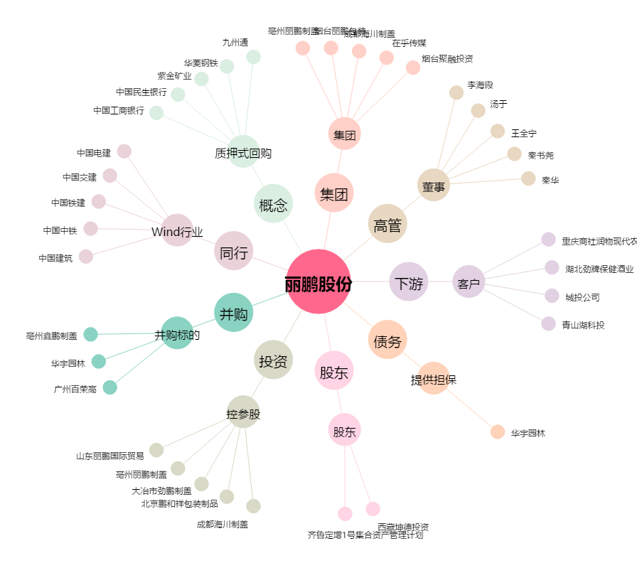
丽鹏股份[002374.SZ] - 关系概览图

